Sheet1

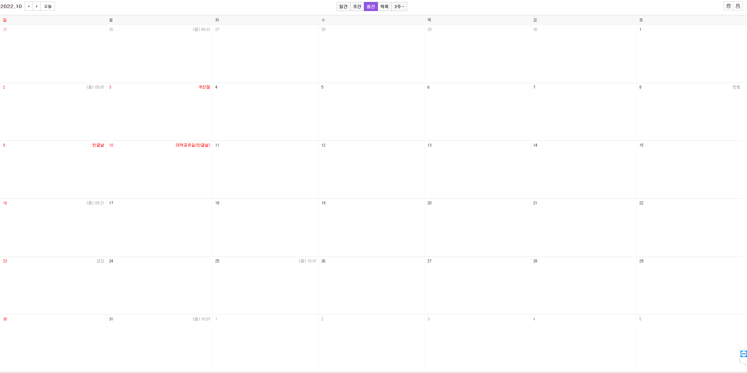

각각씬 작업
플레이어 인벤토리 작업
씨앗, 획득 및 농산물 수확 인벤에 획득하기
베타타입 확인해보기
펠리컨마을씬 작업
상점 3개 UI 작업
농사 인벤토리에 있는 씨앗으로 하기
오솔길씬 작업
수확한거 인벤토리에 저장
202209

산맥씬 작업
베타타입 테스트

오브젝트들 정보 Info화
농사상점 버튼 클릭시 해당버튼 로그 띄우기

각각씬 작업
농사상점 구현하기
데이터 테이블화
Info 데이터 맵에 뿌려주기
농장씬 작업
농사상점 데이터테이블화 완료, Json데이터 연동
플레이어 인벤토리 작업
산맥씬 작업
목장상점 버튼 클릭시
해당버튼 로그 띄우기 및 농사상점 데이터테이블화 완료, Json데이터 연동
버스정류장씬 작업
목공소 데이터 테이블화 완료, Json 데이터 연동

9월
10월

